Hoja1
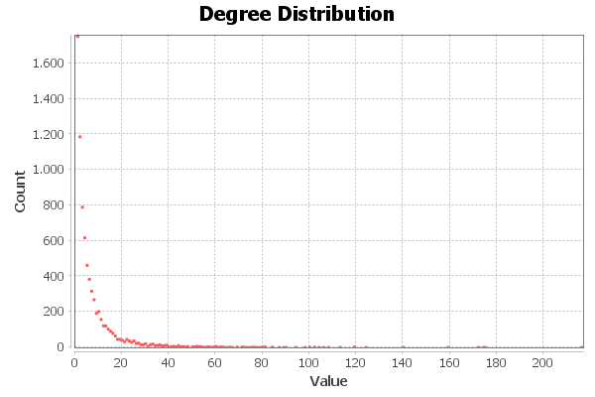
Nombre y apellidos del alumno:
Ignacio Vellido Expósito
 | Nota: Punto como separador decimal
Medida | Valor
Número de nodos N | 7,624
Número de enlaces L | 27,806
Número máximo de enlaces Lmax | 58117752
Densidad del grafo L/Lmax | 0.001
Grado medio <k> | 7.294
Diámetro dmax | 15
Distancia media d | 5.2322372689
Coeficiente medio de clustering <C> | 0.285
Número de componentes conexas | 1
Número de nodos componente gigante (y %) | 7,624 (1)
Número de aristas componente gigante (y %) | 27,806 (1)

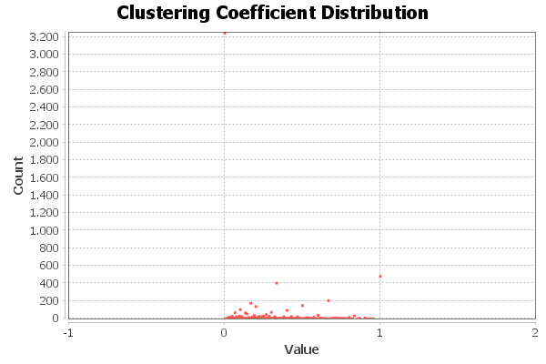

Centralidad de Grado | Intermediación | Cercanía | Vector propio
7237 - 216 | 7199 - 2612617 | 7199 - 0.2907 | 7237 - 1.0000
3530 - 175 | 7237 - 2486453 | 7237 - 0.2856 | 3240 - 0.7149
4785 - 174 | 2854 - 2253302 | 4356 - 0.2816 | 3597 - 0.7052
524 - 172 | 4356 - 1953690 | 2854 - 0.2803 | 763 - 0.6555
3450 - 159 | 6101 - 1504994 | 5454 - 0.2798 | 2083 - 0.5940

